Dashboard

Produto A
Produto B
Produto C
Total
R$ 520.000
R$ 770.000
R$ 1.018.000
R$ 2.308.000

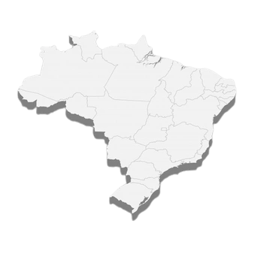

 | Produto A | Produto B | Produto C
Trim1 | R$ 117,000.00 | R$ 196,000.00 | R$ 246,000.00
Trim2 | R$ 131,000.00 | R$ 191,000.00 | R$ 240,000.00
Trim3 | R$ 137,500.00 | R$ 179,000.00 | R$ 254,000.00
Trim4 | R$ 134,500.00 | R$ 204,000.00 | R$ 278,000.00
Análise Regional

16,25%
49
STEPHANE MENEZES
171
Boleto Bancário

73
1.040,00
83,75%
Vendas no Brasil
617

SELECIONE UM PRODUTO:
Cartão de Crédito
130

 | Total
jan | R$ 31,000.0
fev | R$ 44,000.0
mar | R$ 42,000.0
abr | R$ 41,500.0
mai | R$ 40,500.0
jun | R$ 49,000.0
jul | R$ 50,000.0
ago | R$ 46,000.0
set | R$ 41,500.0
out | R$ 44,000.0
nov | R$ 45,000.0
dez | R$ 45,500.0
SELECIONE UM PRODUTO:

